상품제안서
종이가방 종이쇼핑백 240x350x90mm(2절) | 상품코드: F23453

 |  |  |  |  |  |  | 02-412-0044 | www.easy1.co.kr
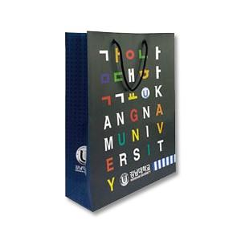

【상세/제작정보】 | ★기본손잡이- 6mm 브레이드끈

【인쇄/포장옵션】 | 풀칼라 / 포장불가능

【공급단가】 | 수량 | 1,000~ | 2,000~ | 3,000~ | 5,000~ | 10,000~
*VAT별도 | 단가 | 1,000원 | 970원 | 930원 | 900원 | 870원

【상품 URL】 | http://www.easy1.co.kr/src/goods_detail.php?gdno=23453

